table
6.38 € | FOREST | 9153 - 999 | 4 | 4 | En D1
5.28 € | FOREST | 9232 - 303 | 5 | 5 | =D1-NB.SI(Feuil1!$C$3:$C$11;C1)
6.00 € | FOREST | 9233 - 814 | 3 | 3
5.92 € | FOREST | 9233 - 951 | 4 | 4
4.54 € | FOREST | 9234 - 999 | 6 | 6
4.54 € | FOREST | 9235 - 814 | 7 | 7
32.00 € | FOREST | CB | 2 | 2
37.00 € | FOREST | EMILIE | 2 | 2
54.62 € | FOREST | JACQUELINE SHEEP VESTE | 1 | 1
73.00 € | FOREST | LOUGANO | 23 | 21
74.00 € | FOREST | LOUGANO COURT ARGENTE | 23 | 22
75.00 € | FOREST | LOUGANO COURT NATUREL | 1 | 1
86.74 € | FOREST | LOUGANO LONG | 24 | 23
82.00 € | FOREST | LOUGANO LONG ARGENTE | 5 | 5 | j'ai ajouté une MFC pour différencier les cellules qui sont modifiées
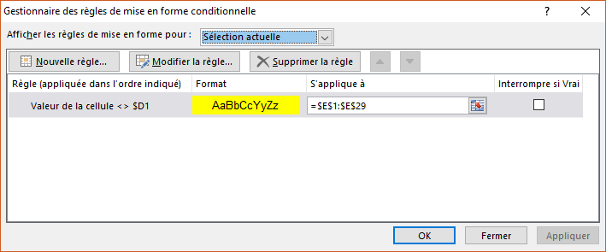
82.15 € | FOREST | LOUGANO LONG NATUREL | 16 | 16
40.84 € | FOREST | MARCELLO | 11 | 11
36.25 € | FOREST | RIDER | 1 | 1
31.67 € | FOREST | ROVI | 1 | 1
45.00 € | FOREST | RUBINA | 17 | 16
45.44 € | FOREST | RUBINA GT | 4 | 4
72.00 € | FOREST | SECKIN KABAN CAPUCHE | 68 | 65
57.37 € | FOREST | STEFANO | 7 | 7
71.00 € | FOREST | VIRGINIE | 2 | 1
7.00 € | STONEGEAR | PANTALON ADULTE | 410 | 410
20.00 € | VS9 | BLOUSON AD | 17 | 17
9.00 € | OYA | PULLE EZ 18010 | 121 | 121
15.00 € | OYA | VESTE LGD | 95 | 95
21.00 € | JACOB H | BLOUSON | 24 | 24
10.00 € | JACOB H | PANTALON | 50 | 50

